메인
비회원
 |  |  |  | 회원 가입 | 페이스 북 |  | 휘장 설정
 |  |  |  | 04 | 04-01 |  | 08
 |  |  |  | 스토리 오프닝 |  |  | 상점 (카드)
자동로그인이 아닐때
 |  |  |  | 05 |  |  | 09
 |  |  | 로그인 | 휘장 선택 |  |  | 상점 (보석)
회원
게임 접속 | 로고 | 로딩 | 03 | 06 |  |  | 10
 | 01 | 02 |  | 메인 |  |  | 상점 (골드)
자동로그인 일때
 |  |  |  | 07 |  |  | 11
 |  |  |  |  |  |  | 카드 구성
 |  |  |  |  |  |  | 12 |  | `
 |  |  |  |  |  |  | 카드 강화
 |  |  |  |  |  |  | 13
 |  |  |  |  |  |  | 메시지 확인
 |  |  |  |  |  |  | 14
 |  |  |  |  |  |  | 환경 설정
 |  |  |  |  |  |  | 15
 |  |  |  |  |  | 게임 시작 | 입장 선택 | 대기실 |  | 로딩 | 게임 | 등수
 |  |  |  |  |  | 16 | 17 | 18 |  | 19 | 20 | 21

01
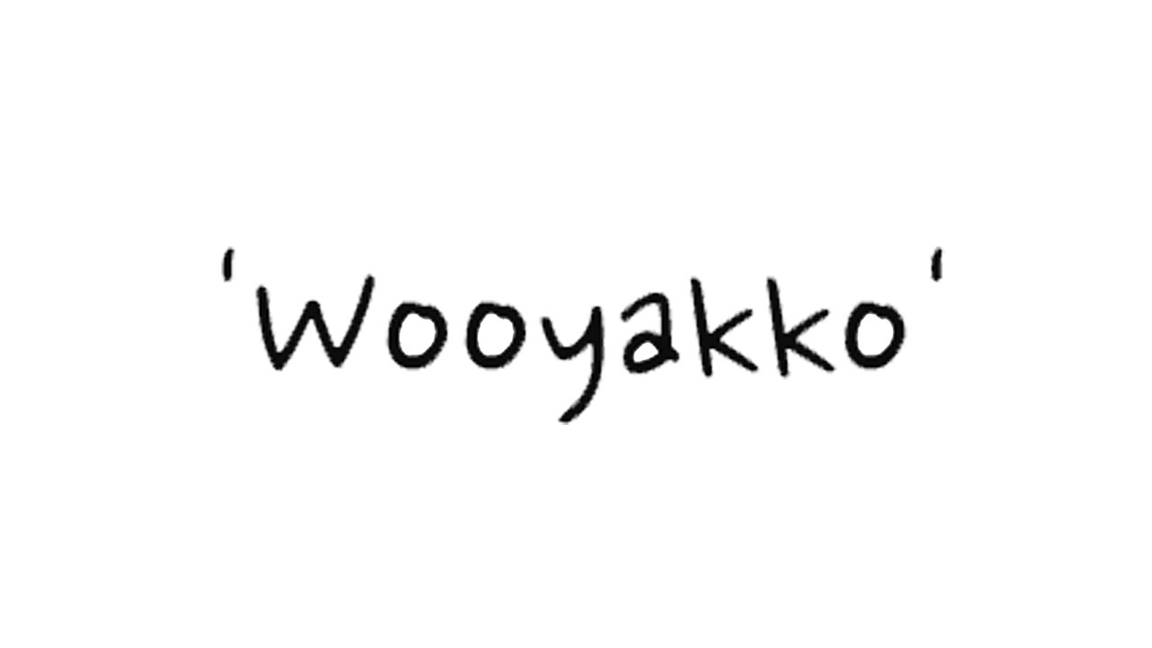
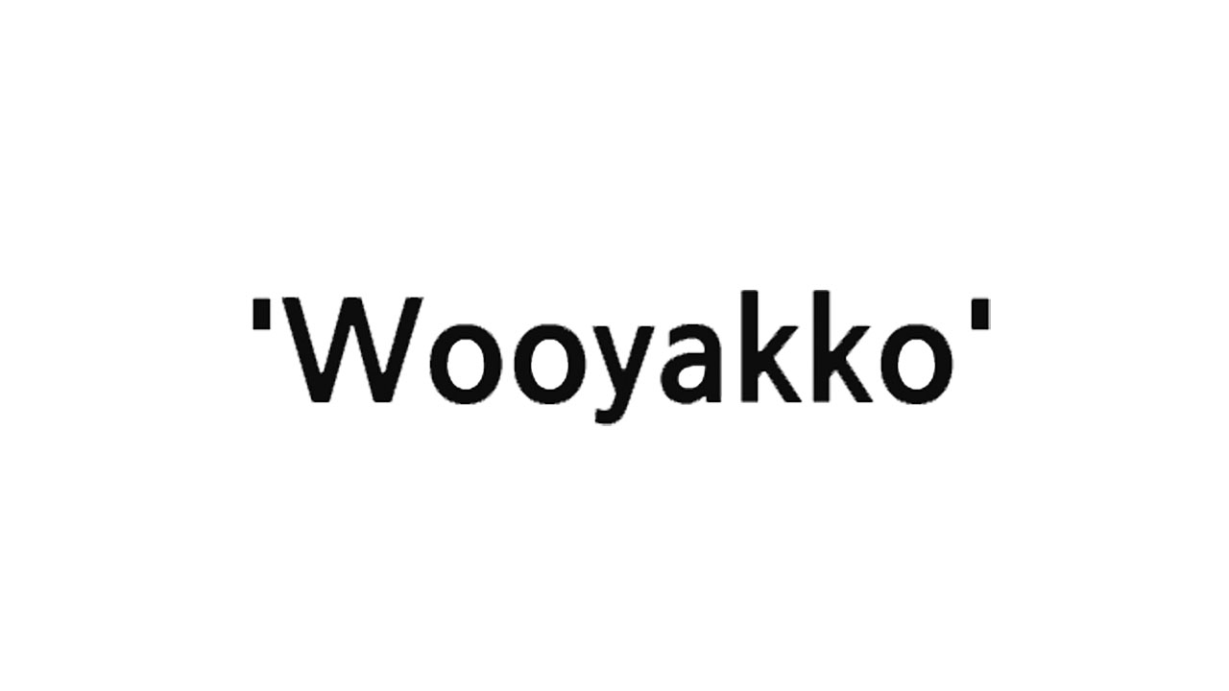

 |  | 로고 1안 |  |  | 로고 2안

NO | 기능명세 |  | NO | 기술명세
01 | LOGO화면 - 로고 화면이 뜬다. - 3초 |  | 01

02 | Logo 화면 Sound를 재생한다. - 3초 |  | 02

03 | 로딩화면으로 이동한다. - [scene02] |  | 02

06
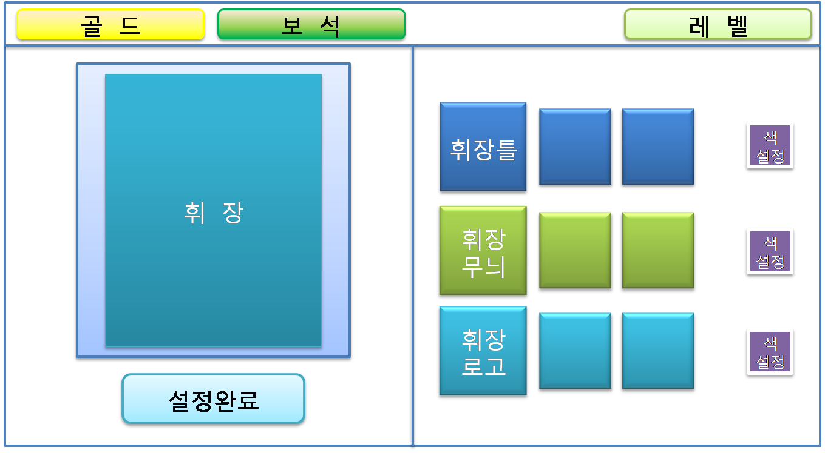

NO | 기능명세 |  | NO | 기술명세
01 | 휘장 선택 화면 - 휘장 선택 화면이 뜬다. |  | 01
 | 기본 휘장을 보여준다. - default: 첫번째 휘장 틀, 무늬, 로고, 색

02 | 휘장 틀을 선택한다. |  | 02
 | 선택한 휘장틀을 표시한다.
 | 색 설정 버튼을 누른다.
 | 색을 선택한다.
 | 선택된 색을 휘장 틀에 적용한다.

03 | 휘장 무늬를 선택한다. |  | 03
 | 선택한 휘장 무늬을 표시한다.
 | 색 설정 버튼을 누른다.
 | 색을 선택한다.
 | 선택된 색을 휘장 무늬에 적용한다.

04 | 휘장 로고를 선택한다. |  | 04
 | 선택한 휘장 로고를 표시한다.
 | 색 설정 버튼을 누른다.
 | 색을 선택한다.
 | 선택된 색을 휘장 로고에 적용한다.

05 | 설정완료 버튼을 누른다.

05 | 닉네임 팝업창을 띄운다 |  | 05
 | 닉네임을 입력한다.
 | 확인 버튼을 누른다.

06 | 닉네임 유효성을 체크한다.
 |  | -비유효한 닉네임(공백, 특수문자, 중복)이다
 |  | -예외 처리를 한다.
 | DB에 휘장과 닉네임 정보를 저장한다.
 | 메인 화면으로 이동한다. - [scene07]

07
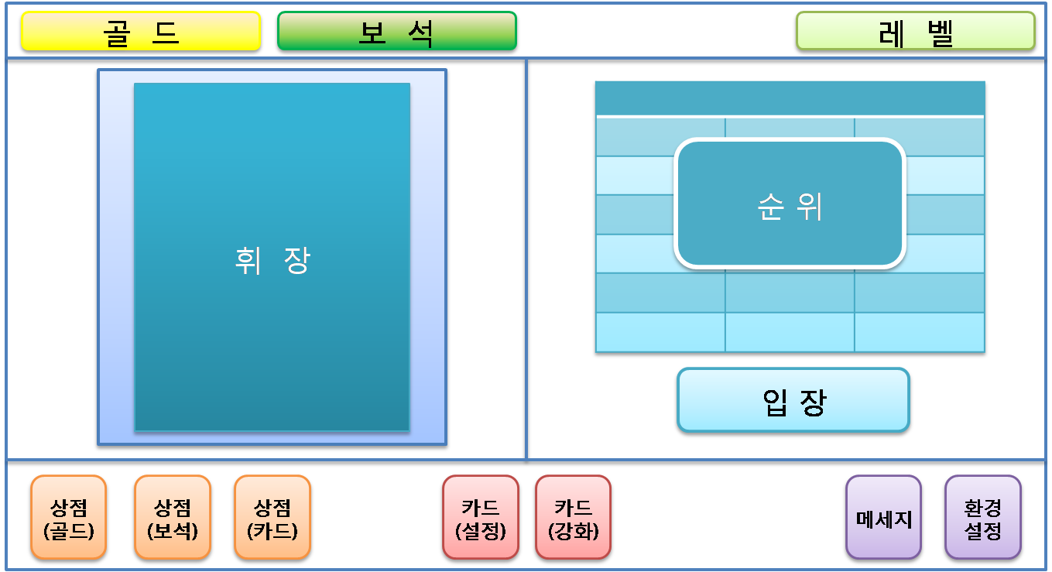

NO | 기능명세 | NO | 기술명세
01 | 메인 화면
 | 플레이어 데이터를 보여준다. - 휘장, 골드, 보석 | 01

02 | 친구 리스트를 보여준다. - 순위 순 | 02

03 | 휘장 설정 버튼을 누른다 | 03
 | 휘장 설정 화면으로 이동한다 - [Scene8]

04 | 상점(카드) 버튼을 누른다 | 04
 | 상점(카드) 화면으로 이동한다 - [Scene9]

05 | 상점(보석) 버튼을 누른다 | 05
 | 상점(보석) 화면으로 이동한다 - [Scene10]

06 | 상점(금화) 버튼을 누른다 | 06
 | 상점(금화) 화면으로 이동한다 - [Scene11]

07 | 카드 구성 버튼을 누른다. | 07
 | 카드 구성 화면으로 이동한다 - [Scene12]

08 | 카드 강화 버튼을 누른다. | 08
 | 카드 강화 화면으로 이동한다 - [Scene13]

09 | 메세지 버튼을 누른다. | 09
 | 메세지 화면으로 이동한다 - [Scene14]

10 | 환경설정 버튼을 누른다. | 10
 | 환경설정 화면으로 이동한다 - [Scene15]

11 | 입장 버튼을 누른다. | 11
 | 게임 시작 화면으로 이동한다 - [Scene16]

 |  | 12

09
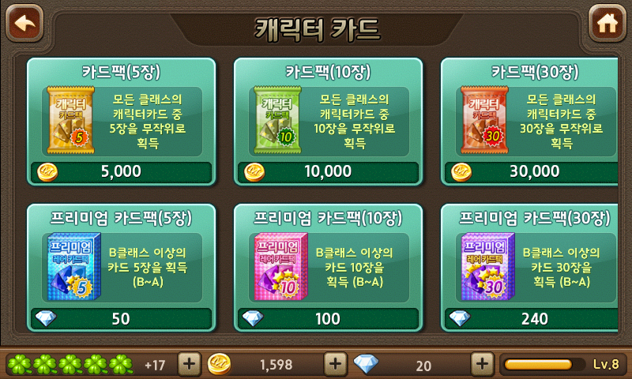

NO | 기능명세 |  | NO | 기술명세
01 | 상점(카드) 화면 |  | 01
 | 판매 품목을 보여준다

02 | 구매할 품목을 선택한다. |  | 02
 | 보유한 잔액(금화/보석)을 체크한다.
 |  | -잔액이 부족하다.
 |  | -예외 처리를 한다.
 | 결제 확인 메시지를 띄운다. - 팝업(yes/no)
 |  | -취소 버튼을 누른다.
 |  | -팝업을 내린다.
 | 승인 버튼을 누른다.

03 | 구매한 카드팩을 개봉한다.
 | 획득한 카드를 보여준다.

04 | 상점(카드) 화면을 보여준다

10
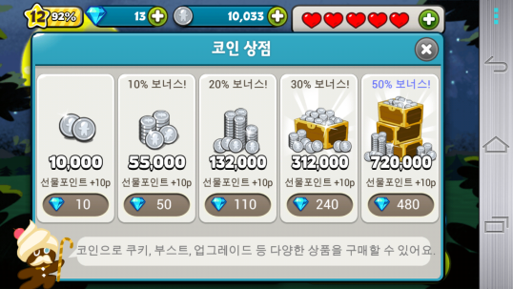

NO | 기능명세 |  | NO | 기술명세
01 | 상점(보석) 화면 |  | 01
 | 판매 품목을 보여준다

02 | 구매할 품목을 선택한다. |  | 02
 | 결제 확인 메시지를 띄운다. - 팝업(yes/no)
 |  | -취소 버튼을 누른다.
 |  | -팝업을 내린다.
 | 승인 버튼을 누른다.

03 | Play store 결제 페이지로 이동한다.
 | 결제한다.

04 | 구매한 품목을 보여준다.

05 | 상점(보석) 화면을 보여준다

12
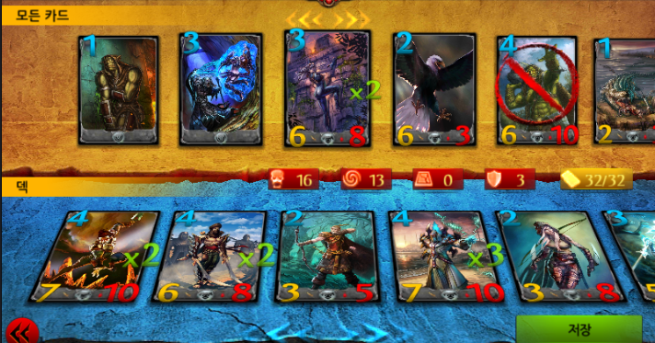

NO | 기능명세 |  | NO | 기술명세
01 | 카드 구성 화면 |  | 01
 | 소유한 카드를 보여준다.

02 | 카드를 선택한다 |  | 02
 | 카드정보를 보여준다.

03 | 카드를 클릭한다. |  | 02
 | 슬롯을 체크한다.
 |  | -슬롯 여유가 없을시 예외처리를 한다.
 | 슬롯에 카드를 설정한다.

04 | 카드슬롯을 클릭한다.
 | 슬롯을 비운다. - 카드 해제

05 | 저장 버튼을 누른다. |  | 02
 | 메인 화면으로 이동한다 -[Scene07]

 |  |  | 02

 |  |  | 02

02 |  |  | 02

02 |  |  | 02

02 |  |  | 02

02 |  |  | 02

02 |  |  | 02

02 |  |  | 02

13
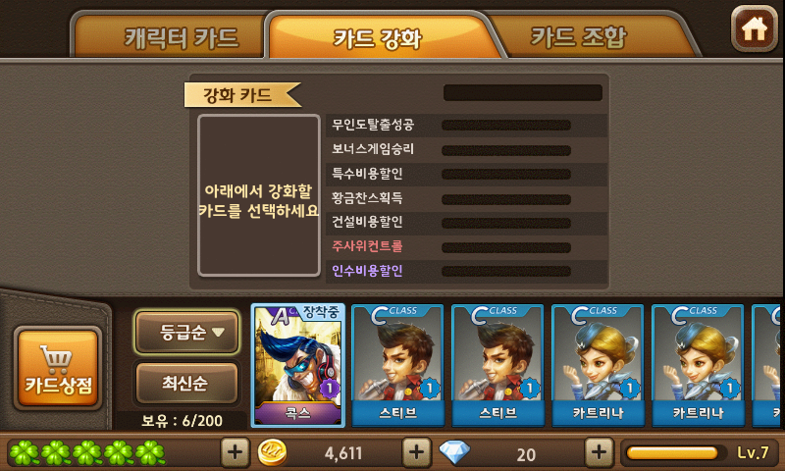
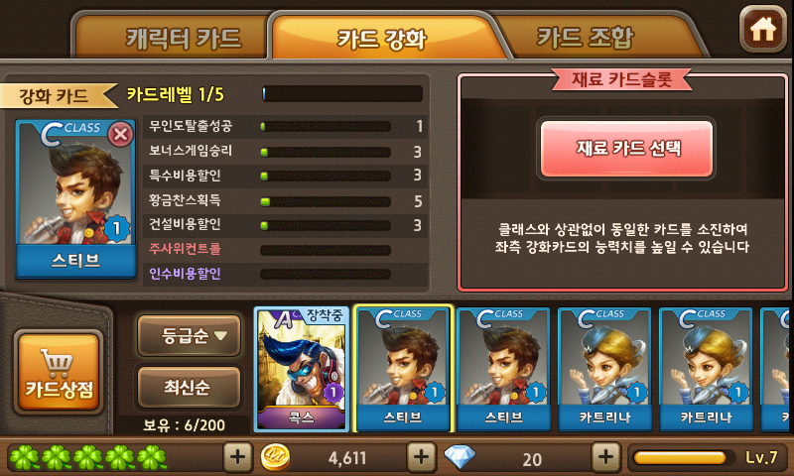

NO | 기능명세 |  | NO | 기술명세
01 | 카드 강화 화면 |  | 01
 | 카드를 선택한다.
 | 선택한 카드를 표시한다.
 | 재료 카드 선택 버튼을 활성화 한다.

02 | 재료 카드 선택 버튼을 누른다. |  | 02
 | 재료 선택 팝업을 띄운다.

03 | 재료 카드를 선택한다.
 | 강화하기 버튼을 누른다.
 |  | -강화 불가능한 카드(최대 강화 레벨)이다.
 |  | -예외 처리를 한다.
 |  | -비유효한 재료 카드(재료 카드 미선택)이다.
 |  | -예외 처리를 한다.

04 | 카드를 강화 한다.

17
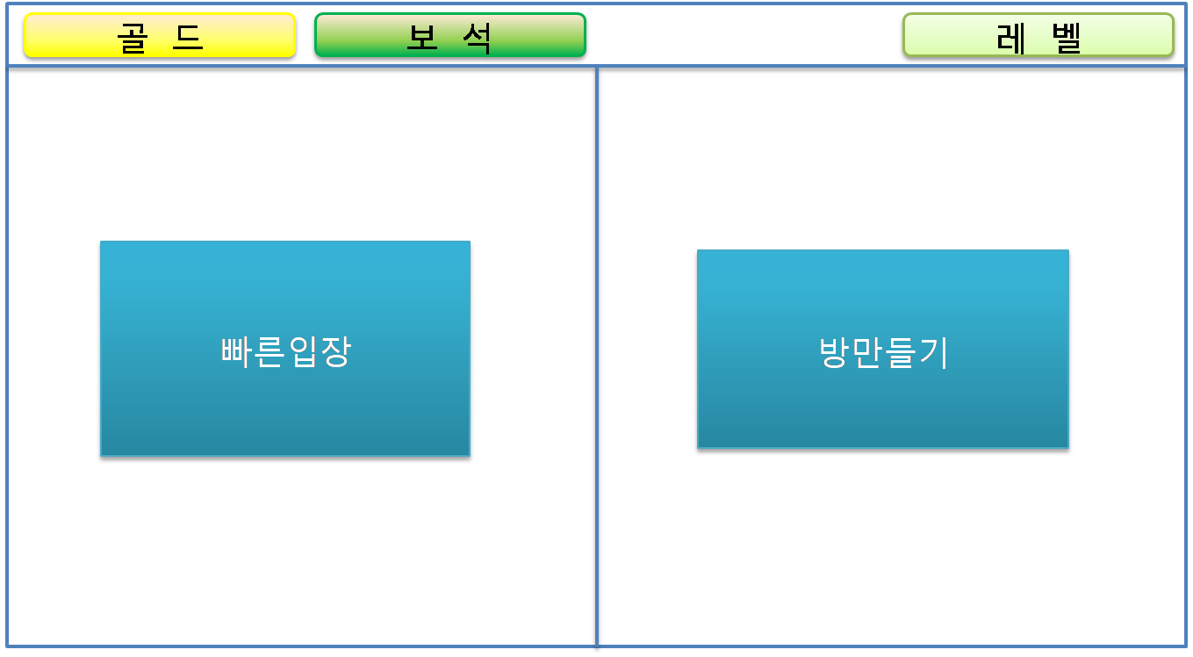

NO | 기능명세 | NO | 기술명세
01 | 입장 선택 화면 | 01
 | 방만들기 버튼을 누른다.
 | 새로운 방을 만든다.
 | 대기실로 이동한다. - [Scene18]

02 | 빠른입장 버튼을 누른다. | 02
 | 입장 가능한 방을 검색한다.
 | 대기실로 이동한다. - [Scene18]

02 |  | 02

02 |  | 02

02 |  | 02

02 |  | 02

18
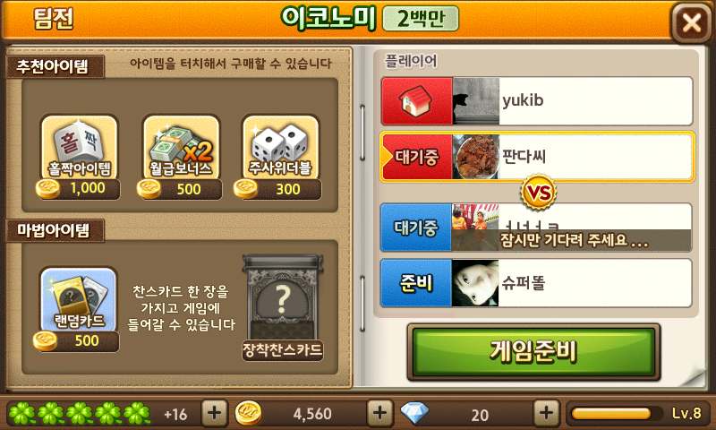

NO | 기능명세 |  |  | NO | 기술명세
01 | 대기실 화면
 | 대기실에 입장한다. |  |  | 01

02 | [빠른 입장] - 게임준비 버튼을 보여준다. |  |  | 02
 | -대기시간 초과시 입장선택 화면으로 이동한다. - [Scene17]
 |  | -강제 퇴장 메시지를 보여준다.
 | -게임 준비 버튼을 누른다.
 |  | -게임준비 버튼이 비활성화 된다.
 |  | -준비해제 버튼이 활성화(교체) 된다.
 |  | -준비 상태가 된다.
 |  | -대기인원이 퇴장시 현재 방인원을 체크한다.
 |  | -대기방안의 인원 중 최상단 플레이어를 반장으로 만든다.
 |  |  | -게임준비 버튼이 비활성화 된다.
 |  |  | -게임시작 버튼이 활성화 된다.

03 | [방만들기] - 게임시작 버튼을 보여준다. |  |  | 02
 | -게임 시작 버튼을 비활성화(클릭 불가) 시킨다.
 | -모든 플레이어가 준비상태가 된다.
 | -게임 시작 버튼을 활성화(클릭 가능) 시킨다.
 |  | -대기시간 초과시 입장선택 화면으로 이동한다. - [Scene17]
 |  | -강제 퇴장 메시지를 보여준다.
 | -게임 시작 버튼을 누른다.

04 | 게임을 시작한다. |  |  | 02
 | 게임 로딩 화면으로 이동한다. - [Scene19]

02 |  |  |  | 02

20
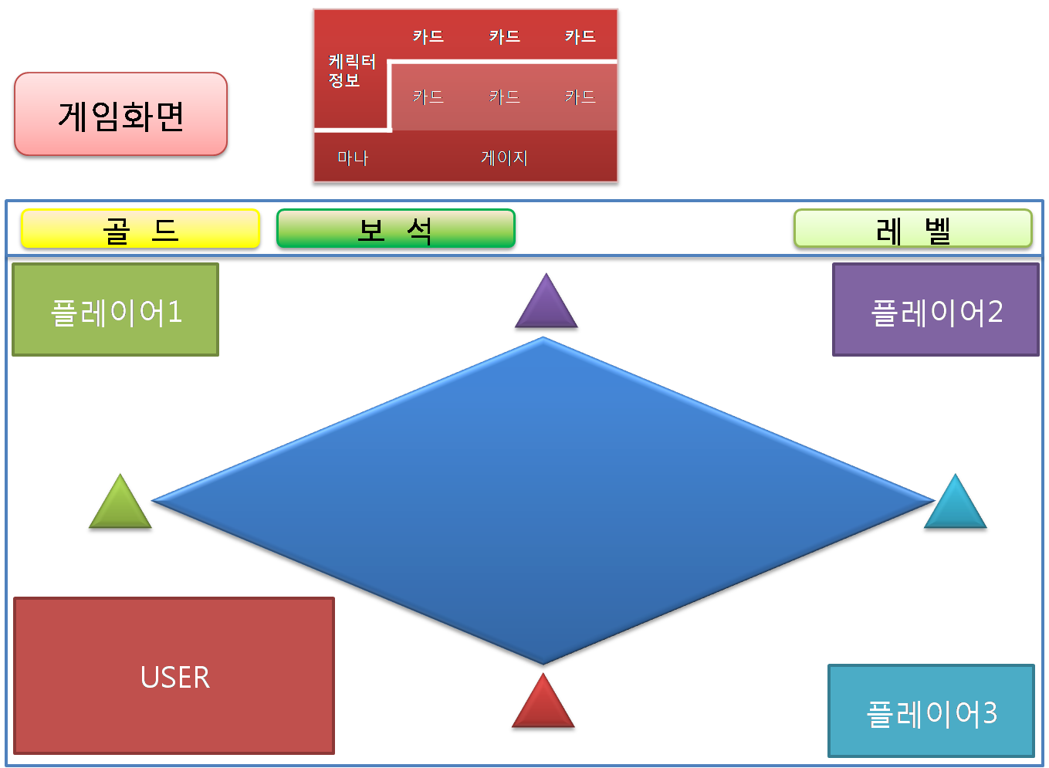

NO | 기능명세 |  | NO | 기술명세
01 | 게임 메인 화면 - 게임 보드를 생성한다. |  | 01
 | Map의 기본 틀을 생성한다.
 | 발판에 랜덤하게 속성을 부여한다.
 | 인스턴트 카드 획득 발판을 생성한다.
 | 플레이어의 자리를 배치한다.
 |  | -대기방 순서대로 배치
 | 플레이어 UI를 초기화 한다. - 전투덱, 소유 인스턴트카드 etc.
 | 플레이어(말)을 발판에 표시한다.

02 | 선정하기 - 첫시작 플레이어를 결정한다. |  | 02
 | 선정하기 팝업창이 뜬다. - 카드 4장
 | 플레이어가 카드를 선택한다.
 | 카드가 회전한다 - 선카드 1장, 꽝카드 3장
 | 선을 선택한 플레이어를 표시한다.
 |  | '-플레이어 ui가 반짝인다.

03 | [Phase 1] 플레이 시작 - 주사위를 굴린다.
 | 선택창을 띄운다.
 |  | -인스턴트 카드 선택 버튼
 |  | --보유한 인스턴트 카드가 없으면 비활성화
 |  | -주사위 굴림 버튼
 |  | --주사위 활성화
 | 주사위 굴림 버튼을 클릭한다
 |  | '-2개의 6면체 주사위를 굴린다. - 주사위는 공중에서 돌린다.
 | 주사위 카운터창이 뜬다.
 | [phase 2]로 이동한다.

04 | [Phase 2] 이동하기 |  | 02
 | 플레이어(말)을 이동한다. - 주사위 카운터가 줄어든다.
 | -갈림길 선택하기
 | --갈림길을 만났다.
 | --진행방향을 묻는다. - 화살표, 반짝인다.
 | --진행 방향을 선택한다.
 | --대기 시간 초과시 랜덤하게 갈림길을 선택한다. - x초
 | 주사위 카운트가 0이 된다. - [Phase3]로 이동한다

05 | 적성(적플레이어 시작점) 진입 - 깃발 뺏기
 | 적의 성에 진입한다.
 | 적의 성방어덱이 발동한다 - 추후 업데이트
 | 깃발을 얻는다. - 깃발 약탈
 | 주사위 카운트가 0이 된다. - [Phase3]로 이동한다.

06 | 본성(플레이어 시작점) 진입 - 깃발 보관
 | 플레이어(말)가 들고 있는 깃발을 체크한다.
 | -깃발을 보관한다. - 깃발 획득
 | -승리조건을 체크한다.
 |  | -승리조건 만족시 [게임 종료]로 이동한다.
 |  | -패배조건을 체크한다.
 | 마나를 회복한다.
 | 디버프 효과를 제거한다.
 |  | -인스턴트 카드 효과를 제거한다.
 |  | -트랩 효과를 제거한다.

07 | 전투 발생
 | 적 플레이어를 지나친다.
 | 적 플레이어가 위치한 발판에 도착한다.
 | 적성에 진입한다. - 추후 업데이트

08 | [Phase 2-1] 카드 전투 |  | 02
 | 전투창을 띄운다. -팝업
 | [저스트 인] 인지 체크한다 - [저스트 인] 관련 액션(트랩)을 발동한다.
 | 카드를 배치한다
 | 사용 할 인스턴트 카드를 선택한다.
 | 카드의 수치에 해당하는 주사위를 굴린다 - 카드 당 2개씩, 총 16개
 | 주사위 총합을 계산한다.
 | 점수를 보정한다.
 |  | -본성인지 체크한다 - 본성 패널티 적용
 |  | -필드 속성을 체크한다 - 필드 속성 효과 적용
 |  | -트랩 효과를 체크한다. - 트랩 효과 적용
 |  | -인스턴트 카드가 뒤집힌다. - 인스턴트 카드 효과 적용
 | 승리한다. - [Phase2]로 돌아간다.
 | 패배한다. - 깃발을 반환한다.
 |  | '-시작점으로 돌아간다.
 |  | '-주가위 카운트를 초기화 한다. - [Phase3]으로 이동

09 | [Phase3] 턴종료 |  | 02
 | 트랩을 체크한다.
 |  | -트랩을 발동한다.
 |  | -플레이어에 트랩효과를 부여한다.
 | 트랩 설치가 가능한지 체크한다.
 |  | -트랩을 설치한다
 |  | -트랩 생성창을 띄운다.
 | 턴을 종료한다.
 | 다음 플레이어에게 턴을 넘긴다.

10 | 게임 종료 |  | 02
 | 게임 시작시간이 30분이 지났다. - 추후 업데이트
 | 30턴이 초과하면 게임을 종료한다.
 |  | -3턴이 남으면 경고 표시를 한다.
 | 등수를 표시한다.
 |  | -점수를 계산한다.
 |  | -승패를 체크한다.
 |  | -승패를 보여준다. - 1등만 '승' 나머지 '패'
 |  | -점수를 보여준다.
 |  | -보상을 획득한다. - 금화
 |  | -순위 변동을 보여준다.- 추후 업데이트(페이스북, 카카오톡)
 | 대기실 화면으로 이동한다. - [Scene18]

